Blad1
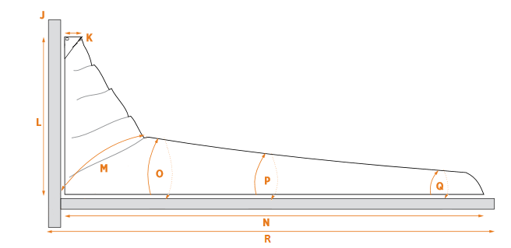
Maat | ? | Lengte in CM
Omtrek Mast (J) | Omtrek van de mast gemeten vlak boven het kophout
Lengte Kophout (K) | Lengte van het kophout
Hoogte Huik (L) | Hoogte van de zeilhuik (gemeten vanaf boven de giek tot boven het kophout)
45° Omtrek (M) | De omtrek vanaf de onderkant van de maindrop voor de mast, tot de ronding van de maindrop.
Omtrek zeil 1/4 achter mast (O) | Omtrek van het zeil (zonder giek) gemeten op 3/4 van de lengte van het onderlijk achter de mast.
Omtrek zeil 1/2 achter mast (P) | Omtrek van het zeil (zonder giek) gemeten op 1/2 van de lengte van het onderlijk achter de mast.
Omtrek zeil einde Zeil (Q) | Omtrek zeil gemeten 30 cm vanaf de schoothoek.
Lengte giek en mast (R) | Lengte giek gemeten vanaf de voorkant van de mast tot de schoothoek van het zeil.
Lengte giek (N) | Lengte giek, gemeten vanaf de schoothoek van het zeil tot de achterkant van de mast.
Prijs (Indicatie) |  | € -

